DFD
基本設計書 | システム名 |  | 機能分類 | 機能ＩＤ | 機能名称 |  |  | 日付 |  | 更新者
 | Dynamics365 for Finance and Operations |  | 債権・債務 | FO-008 | 支払方法・支払サイト更新バッチ |  |  | 作成 | 2024-07-04 | JBS 秋信
 |  |  |  |  |  |  |  | 更新 | 2025-02-20 | JBS秋信

イベント |  | 機能 |  |  |  |  | DB

仕入先
仕入先
トランザクション
1.OK ボタン押下
1-1.データ取得（仕入先マスタ参照用）

汎用パラメータ

支払方法・支払サイト更新ログ

1-2.債務データの支払方法を仕入先マスタの支払方法に変更する
仕入先
トランザクション

1-3.データ取得（金額参照用）

仕入先
トランザクション
1-3-1.データ取得

支払方法・支払サイト更新ログ
1-3-2.支払方法・支払サイト更新ログの登録

支払方法・支払サイト更新ログ
1-4.支払金額の集計

支払方法・支払サイト更新ログ

1-5.集計した支払金額に応じて、
支払方法・支払サイト更新ログの更新

汎用パラメータ
1-5-1.電子記録債務対象の支払方法か判定・更新
支払方法・
支払サイト

支払方法・支払サイト更新ログ

1-5-2.振込（銀行振込、期日振込）の支払方法か判定・更新
支払方法・
支払サイト

支払方法・支払サイト更新ログ

1-6.仕入先トランザクションの更新

仕入先トランザクション
支払方法・支払サイト更新ログ
1-6-1.データ取得

仕入先トランザクション
1-6-2.仕入先トランザクションの更新

1-6-3.未処理の仕入先トランザクションの更新
未処理の仕入先トランザクション

支払方法・支払サイト更新ログ
1-6-4.支払方法・支払サイト更新ログの更新

1-7.終了メッセージ

2.キャンセル ボタン押下
2-1.キャンセル

凡例
記号
[データファイル名(形式)]
[DB論理名]
[番号.処理]

 |  |  |  |  |  | ※DBが複数ある場合は複数DBをまとめるために使用

画面レイアウト
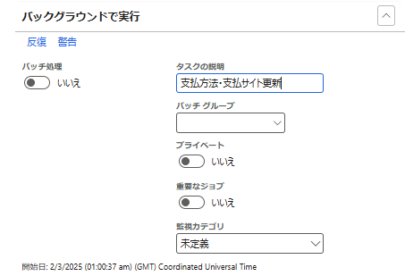
基本設計書 |  | システム名 |  | 機能分類 | 機能ＩＤ | 機能名称 | 日付 |  | 更新者
 |  | Dynamics365 for Finance and Operations |  | 債権・債務 | FO-008 | 支払方法・支払サイト更新バッチ | 作成 | 2024-07-04 | JBS 秋信
 |  |  |  |  |  |  | 更新 | 2025-02-20 | JBS秋信

パス |  |  | [買掛金管理] > [定期処理のタスク] > [支払方法・支払サイト更新]
フォーム名

タブ名

 | ＜バッチ画面＞

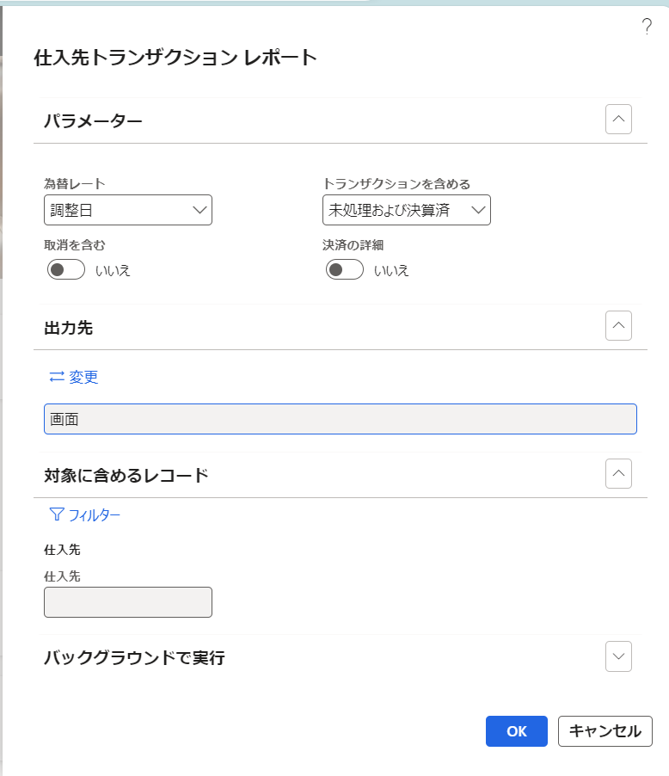
支払方法・支払サイト更新

支払基準日
仕入先

2024/07/20
1111111

補足説明
基本設計書 |  | システム名 | 機能分類 | 機能ＩＤ | 機能名称 | 日付 |  | 更新者
 |  | Dynamics365 for Finance and Operations | 債権・債務 | FO-008 | 支払方法・支払サイト更新バッチ | 作成 | 2024-07-04 | JBS 秋信
 |  |  |  |  |  | 更新 | 2025-02-20 | JBS秋信

補足

 | ＜機能関連図＞

楽楽精算

FO-001
会計伝票情報取込

BtoB プラットフォーム
FO-008
支払方法・支払サイト
更新バッチ

Azure Files
会計伝票
請求仕訳帳
仕入先 トランザクション
転記

FO-006
支払方法・支払サイト
更新マスタ

支払方法・支払サイト

補足説明 (支払方法マスタ)
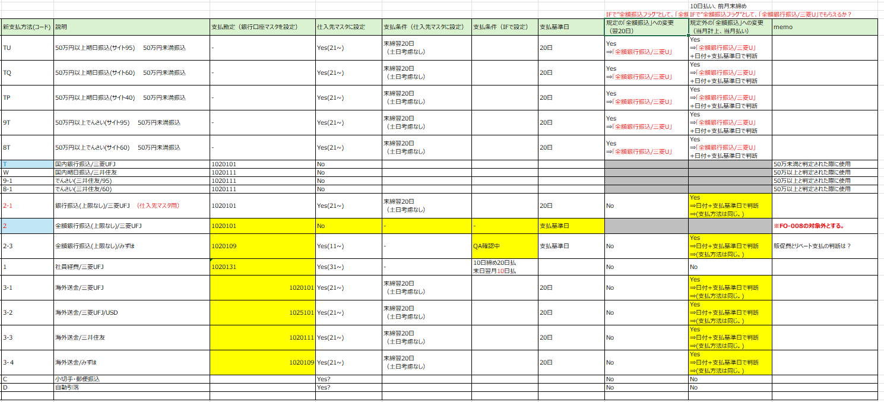
基本設計書 |  | システム名 | 機能分類 | 機能ＩＤ | 機能名称 | 日付 |  | 更新者
 |  | Dynamics365 for Finance and Operations | 債権・債務 | FO-008 | 支払方法・支払サイト更新バッチ | 作成 | 2024-07-04 | JBS 秋信
 |  |  |  |  |  | 更新 | 2025-02-20 | JBS秋信

補足

 | ＜SSJ＞

プログラムフロー図
詳細設計書 | システム名 | 機能分類 | 機能ＩＤ | 機能名称 | 日付 |  | 更新者
 | Dynamics365 for Finance and Operations | 債権・債務 | FO-008 | 支払方法・支払サイト更新バッチ | 作成 | 2024-07-04 | JBS 秋信
 |  |  |  |  | 更新 | 2025-02-20 | JBS秋信

プログラムフロー図

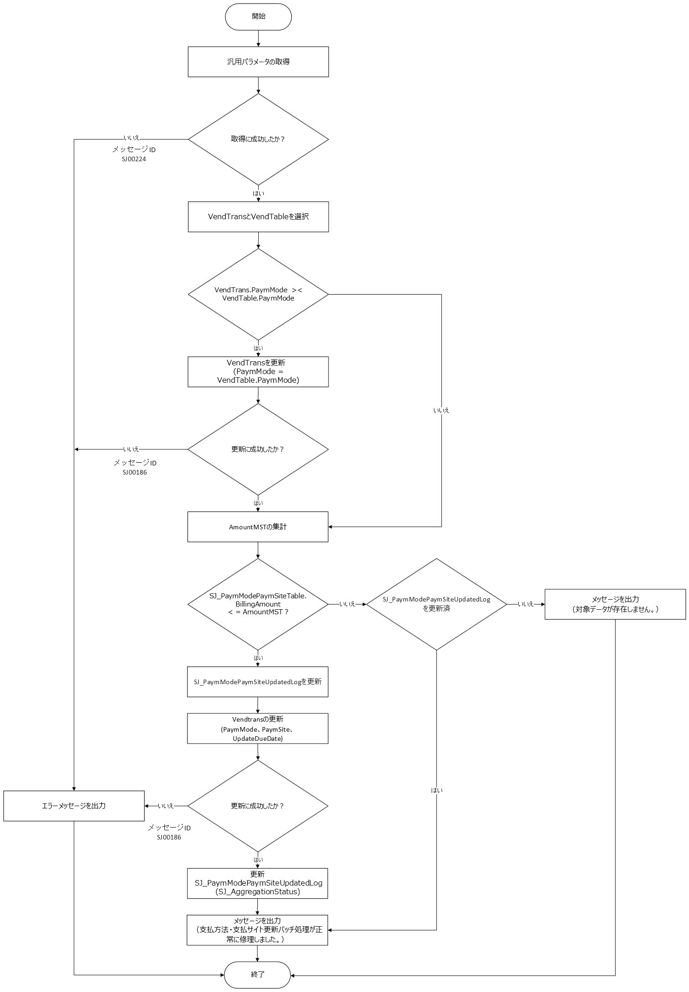

凡例
記号
[処理]
[条件]
[ループ名]
[ループ名]
開始
終了

[入出力内容]
[参照]
[参照]

